Лист 1 - Лист
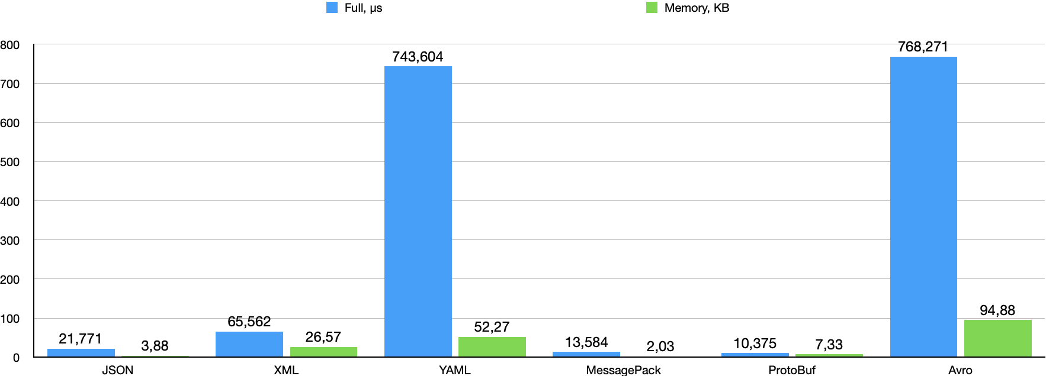

 | Full, μs | Memory, KB
JSON | 21.771 | 3.88
XML | 65.562 | 26.57
YAML | 743.604 | 52.27
MessagePack | 13.584 | 2.03
ProtoBuf | 10.375 | 7.33
Avro | 768.271 | 94.88

